Page 1
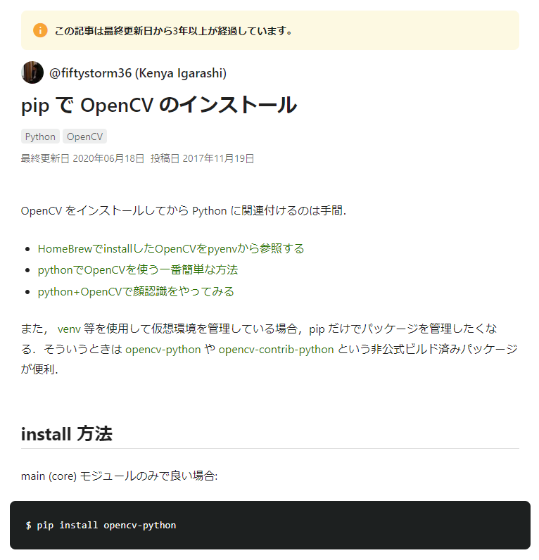
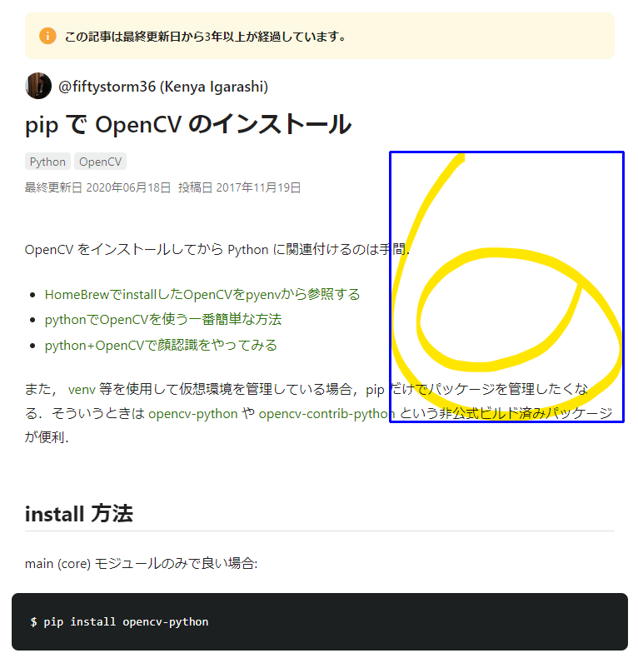
変更前の画像 | 変更後の画像 | URL | コメント
 |  | http://example.com/1 | Comment 1

Page 2
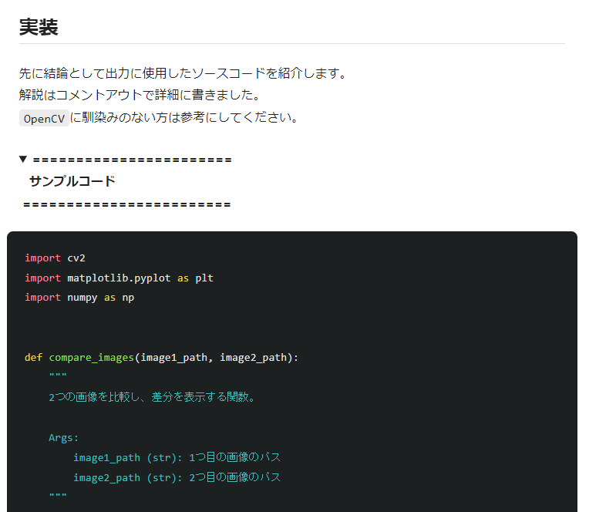
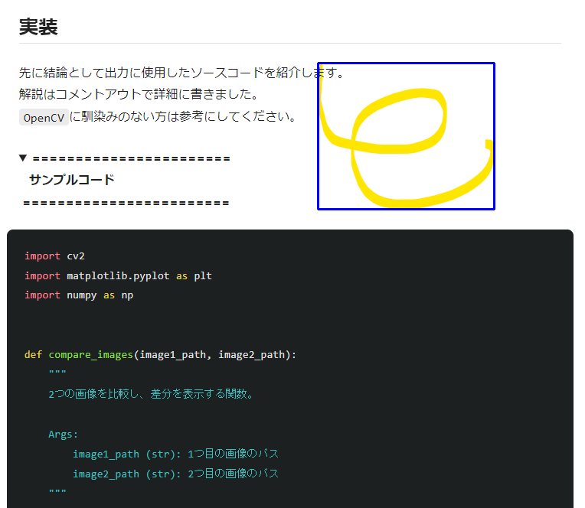
変更前の画像 | 変更後の画像 | URL | コメント
 |  | http://example.com/2 | Comment 2

